撤销功能
步骤1 确定功能按钮,找到相应的代码
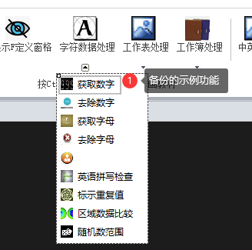

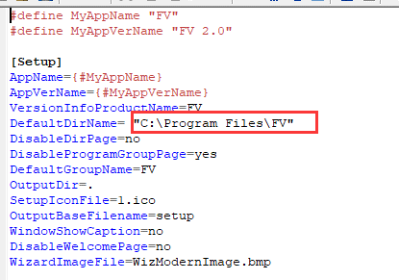
步骤2 | 指定路径放入 放入FV.xlam

步骤3 功能代码插入备份语句

'____________________备份数据、记录区域___________________________
Targetsht = xlapp.ActiveSheet '对公共变量赋值，在执行撤消时会用到 Targetsht
TargetRng = Targetsht.UsedRange.Address '对公共变量赋值，在执行备份和撤消时会用到TargetRng
Call 备份(Targetsht, TargetRng)
Globals.Ribbons.Ribbon1.btnUndo.Enabled = True '这里代码调用的是VSTO EXCEL加载项的撤销方法
'____________________备份数据、记录区域___________________________

步骤4 功能代码插入撤消语句,VSTO 按钮撤消;激活FV.xlam 的撤销功能

步骤5 FV.xlam 写入撤销功能的代码
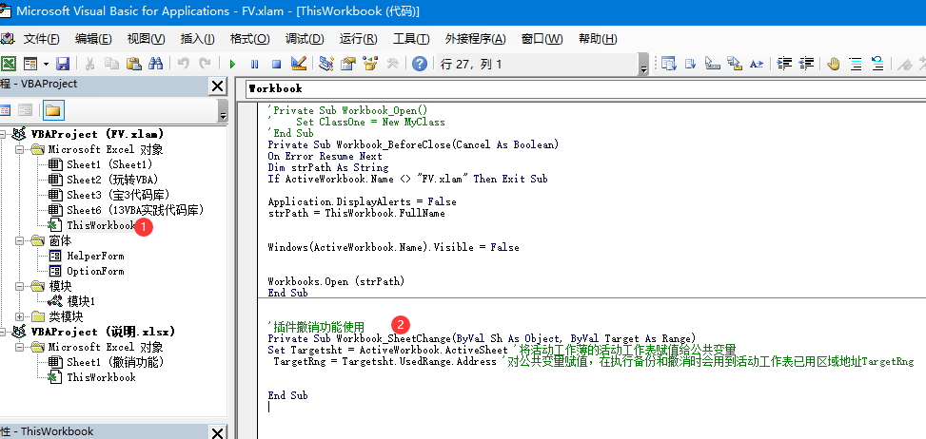

注: 使用撤消功能,VSTO代码中不能有Exit sub,否则会取消激活 FV.xlam 撤销 的代码

